ขอ token
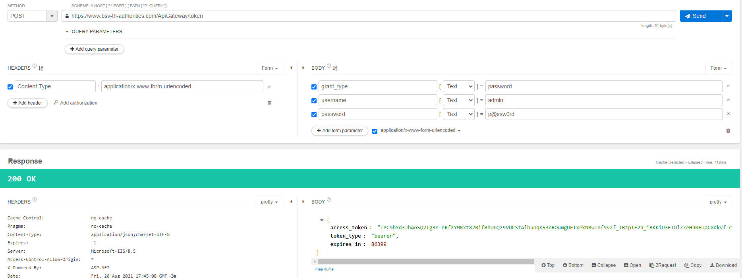
Url | https://www.bsv-th-authorities.com/ApiGateway/token

grant_type | password
username | username
password | password

Register
เพิ่ม |  | แก้ไข
url | https://www.bsv-th-authorities.com/ApiGateway/api/Register/insertRegister | https://www.bsv-th-authorities.com/ApiGateway/api/Register/updateRegister

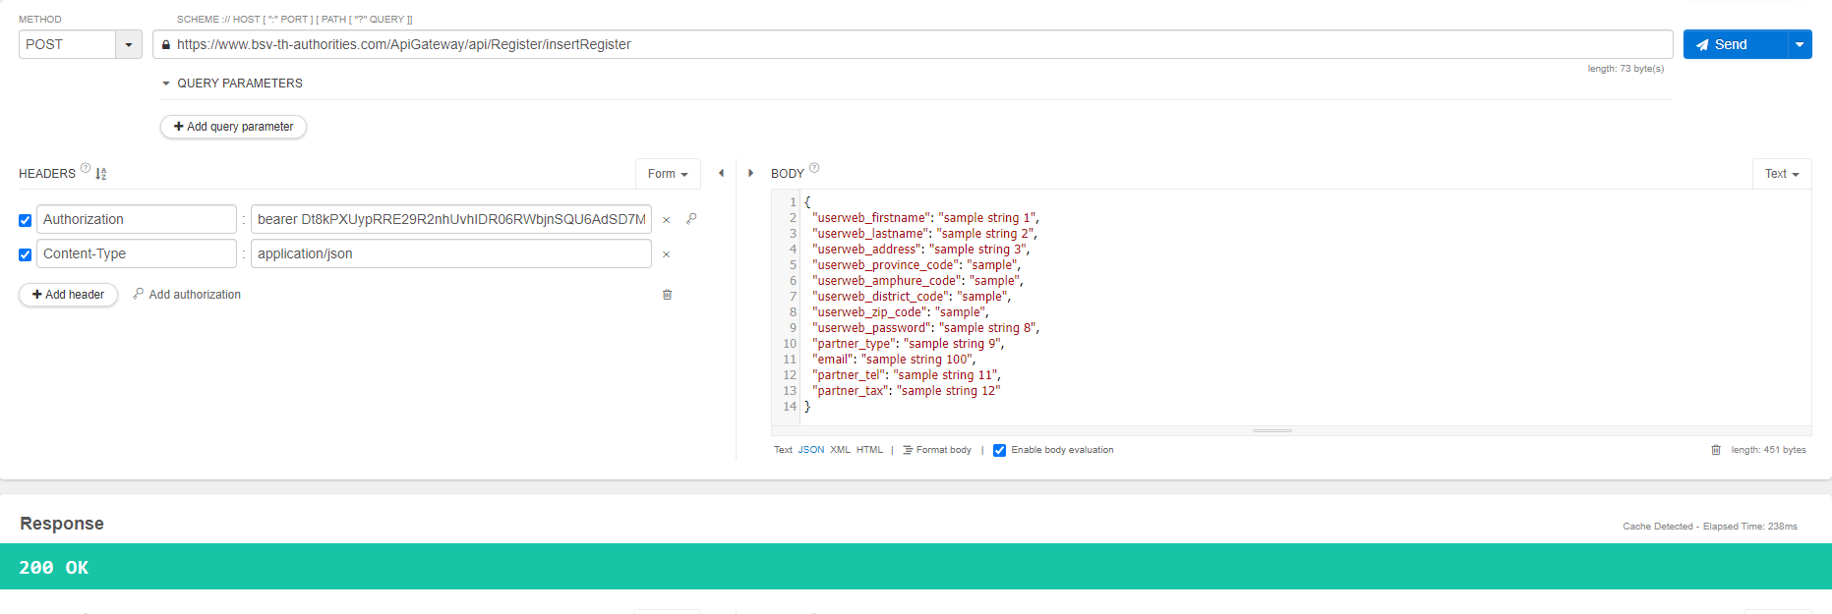

{
"userweb_firstname": "ชื่อ",
"userweb_lastname": "นามสกุล",
"userweb_address": "ที่อยู่",
"userweb_province_code": "รหัสจังหวัด",
"userweb_amphure_code": "รหัสอำเภอ",
"userweb_district_code": "รหัสตำบล",
"userweb_zip_code": "รหัสไปษณีย์",
"userweb_password": "password",
"partner_type": "2",
"email": "email",
"partner_tel": "เบอร์โทรศัพท์",
"partner_tax": "เลขที่บัตรประชาชน"
}

